vstupní dveře
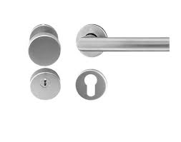
Bezpečnostní vstupní dveře 3. třdy, proti požární s kukátkem; výška dveří 1970, šířka 900, barva bílá
bezpečnostní, protipožární zárubně - barva bílá
Kování - referenční produkt viz obrázek
Kukátko - zorný úhel 180° až 200° v barvě kliky

 | Orientace |  | Kování |  | Zárubně |  | Kukátko
 | pravá | levá | Klika/ koule |  | tlouška zdi
Byt číslo |  |  | Pravá | levá | 200 | 250
Celkem ks | 12 | 9 | 12 | 9 | 10 | 11 | 21
Cena za 1 ks bez DPH
cena za 1 ks s DPH
cena celkem s DPH

